MALTCVI24
Alkalmazás project neve: | MALT191105.FW
Bootlaoder: | MDFU200325.FW
A DFU szoftvere | MALT200817 - MALT200817.DFU
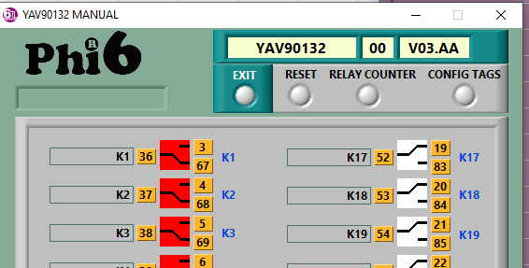
A fordítás előt | 1. Állísd be a termék típust - MALTCVI24
 | 2. Növeld a verziószámot
 | 3. Fordítás előtt töröld a Debug és Release mappákat
 | 4. A fordító készítsen bin (bináris fájlt) ez kell majd a DFU szoftverhez.
 | 5. A fordítás Release módban történjen

Teljesítmény fevétel: | MALTCVI24 - Minde szelep inaktív: 24V/18mA
 | MALTCVI24 - 10db szelep aktív: 24V/102mA
 | MALTHDRC20 - minden relé inaktív: 24/16.7mA
 | MALTHDRC20 - minden relé meghúzva: 24/167mA
Táp után:
 | A narancs lednek világítania kell - ez a táp LED
 | A zöld LED-nek 5 sec ig gyorsan kell villogni kell, majd tovább lassabban. itt indul a bootloader

A 6TL szoftverének | 1. Táp után indul a 6TL Phi6 meg kell találálnia az eszközt
 | 2. Először indul az Phi6 és utána az eszköz akkor is meg kell jejlenjen a listában

